Ventas
Nueva venta
 |  | Empresa: | BOARÉ |  |  |  |  | Empanadas Vineras | $10,800 | Valor empanadas DURANGO
 |  | RUT: | 76.920.201-3 |  |  |  |  | Empanadas Coctel | $4500
 |  | Dirección: | Bulnes 128 - Concepción
 |  | Mail: | boisieryarenasspa@gmail.com |  |  |  |  | Tortas tradicionales | $32,000
 |  |  |  |  |  |  |  | Tortas s/azúcar | $35,000
Guardar Historial
Nº Venta: | 0538 |  |  |  |  |  |  | Kuchen yogurt griego | $10,500 | Valores Monserrat
 |  |  |  |  |  |  |  | Kuchen nuez | $10,500
Fecha | 2025-08-03

 |  |  |  | Estado | Pagado
Cliente: | Caitlin Jurgensen |  |  | Abono
Telefono

Descripción |  |  | Unidades | Valor Un. | Total
 |  |  |  |  | $-
 |  |  |  |  | $-
 |  |  |  |  | $-
 |  |  |  |  | $-
 |  |  |  |  | $-
 |  |  |  |  | $-
 |  |  |  |  | $-
 |  |  |  |  | $-
 |  |  |  |  | $-
 |  |  |  |  | $-
 |  |  |  | Neto | $ -
 |  |  |  | IVA 19% | $ -
 |  |  |  | TOTAL | $ -
 |  |  |  |  |  | Producto | Valor
 |  |  |  |  |  | Calzones rotos mini invierno(porción 25 un) | $ 8,000
 |  |  |  |  |  | Calzones rotos tradicionales (docena) | $ 7,000

Estado Pagos
BoAré Tu Punto de sabor

 |  |  |  |  |  |  |  |  | 2025-04-17 | abono Maggi $28.000 - $100.000

Nº Venta | Fecha | Cliente | Compra | Abono | 2º Abono | Deuda actual | Estado
0537 | 2025-08-02 | Maggi | $ 251,000 | $ 251,000 |  | $ - | PAGADA
0536 | 2025-07-31 | Chechito´s César | $ 62,200 | $ - |  | $ 62,200 | IMPAGA
0535 | 2025-07-29 | Food Track Raúl | $ 16,700 | $ - |  | $ 16,700 | IMPAGA
0534 | 2025-07-29 | Chechito´s César | $ 76,600 | $ - |  | $ 76,600 | IMPAGA
0533 | 2025-07-28 | Mercadito de Ñuble | $ 62,040 | $ - |  | $ 62,040 | IMPAGA
0532 | 2025-07-26 | Alberto | $ 857,000 | $ 857,000 |  | $ - | PAGADA
0531 | 2025-07-25 | Mauricio Echeverria (Copec) | $ 1,449,420 | $ - |  | $ 1,449,420 | IMPAGA
0530 | 2025-07-25 | Claudia Guerrero | $ 35,000 | $ 35,000 |  | $ - | PAGADA
0529 | 2025-07-25 | Mercadito de Ñuble | $ 46,840 | $ - |  | $ 46,840 | IMPAGA
0528 | 2025-07-24 | Chechito´s César | $ 45,000 | $ - | $ 45,000 | $ - | PAGADA
0527 | 2025-07-22 | Chechito´s César | $ 57,600 | $ - | $ 57,600 | $ - | PAGADA
0526 | 2025-07-22 | Chechito´s César | $ 34,200 | $ - | $ 34,200 | $ - | PAGADA
0525 | 2025-07-20 | Food Track Raúl | $ 39,050 | $ - | $ 39,050 | $ - | PAGADA
0524 | 2025-07-20 | Mercadito de Ñuble | $ 33,200 | $ - | $ 33,200 | $ - | PAGADA
0523 | 2025-07-20 | Chechito´s César | $ 10,000 | $ - | $ 10,000 | $ - | PAGADA
0522 | 2025-07-19 | Pepa | $ 98,900 | $ 98,900 |  | $ - | PAGADA
0521 | 2025-07-19 | Chechito´s César | $ 31,600 | $ - | $ 31,600 | $ - | PAGADA
0520 | 2025-07-19 | Mercadito de Ñuble | $ 39,600 | $ - | $ 39,600 | $ - | PAGADA
0519 | 2025-07-17 | Chechito´s César | $ 45,800 | $ - | $ 45,800 | $ - | PAGADA
0518 | 2025-07-16 | Food Track Raúl | $ 39,050 | $ - | $ 39,050 | $ - | PAGADA
0517 | 2025-07-16 | Emporio Gemüse - Evelyn Tello | $ 24,200 | $ - |  | $ 24,200 | IMPAGA
0516 | 2025-07-16 | Mercadito de Ñuble | $ 77,440 | $ - | $ 77,440 | $ - | PAGADA
0515 | 2025-07-15 | Cafeteria Tempo | $ 10,000 | $ - |  | $ 10,000 | IMPAGA
0514 | 2025-07-15 | Chechito´s César | $ 67,600 | $ - | $ 67,600 | $ - | PAGADA
0513 | 2025-07-15 | Emporio Gemüse - Evelyn Tello | $ 67,000 | $ - |  | $ 67,000 | IMPAGA
0512 | 2025-07-14 | Mercadito de Ñuble | $ 51,240 | $ - | $ 51,240 | $ - | PAGADA
0511 | 2025-07-13 | Food Track Raúl | $ 32,700 | $ - | $ 32,700 | $ - | PAGADA
0510 | 2025-07-12 | Mercadito de Ñuble | $ 21,640 | $ - | $ 21,640 | $ - | PAGADA
0509 | 2025-07-12 | Chechito´s César | $ 41,600 | $ - | $ 41,600 | $ - | PAGADA
0508 | 2025-07-11 | Chechito´s César | $ 37,000 | $ - | $ 37,000 | $ - | PAGADA
0507 | 2025-07-10 | Emporio Gemüse - Evelyn Tello | $ 23,400 | $ - |  | $ 23,400 | IMPAGA
0506 | 2025-07-10 | Chechito´s César | $ 61,200 | $ - | $ 61,200 | $ - | PAGADA
0505 | 2025-07-11 | Cafeteria Tempo | $ 20,000 | $ - | $ 20,000 | $ - | PAGADA
0504 | 2025-07-09 | Mercadito de Ñuble | $ 6,700 | $ - | $ 6,700 | $ - | PAGADA
0503 | 2025-07-09 | Durango Pub | $ 151,243 | $ - | $ 151,243 | $ 0 | PAGADA
0502 | 2025-07-09 | Emporio Gemüse - Evelyn Tello | $ 85,840 | $ - |  | $ 85,840 | IMPAGA
0501 | 2025-07-09 | Chechito´s César | $ 8,040 | $ - | $ 8,040 | $ - | PAGADA
0500 | 2025-07-08 | Chechito´s César | $ 49,600 | $ - | $ 49,600 | $ - | PAGADA
0499 | 2025-07-07 | Chechito´s César | $ 32,000 | $ - | $ 32,000 | $ - | PAGADA
0498 | 2025-06-30 | Claudia Guerrero | $ 25,200 | $ - | $ 25,200 | $ - | PAGADA
0497 | 2025-06-30 | Durango Pub | $ 260,100 | $ - | $ 260,100 | $ - | PAGADA
0496 | 2025-07-01 | Emporio Gemüse - Evelyn Tello | $ 10,000 | $ - | $ 10,000 | $ - | PAGADA
0495 | 2025-07-04 | Katia Salvatierra | $ 163,000 | $ - | $ 163,000 | $ - | PAGADA
0494 | 2025-07-03 | Chechito´s César | $ 64,200 | $ - | $ 64,200 | $ - | PAGADA
0493 | 2025-07-02 | Katia Salvatierra | $ 163,000 | $ - | $ 163,000 | $ - | PAGADA
0492 | 2025-07-02 | Chechito´s César | $ 33,400 | $ - | $ 33,400 | $ - | PAGADA
0491 | 2025-07-01 | Chechito´s César | $ 25,400 | $ - | $ 25,400 | $ - | PAGADA
0490 | 2025-07-01 | Katia Salvatierra | $ 163,000 | $ - | $ 163,000 | $ - | PAGADA
0489 | 2025-07-01 | Ciclos Consultores | $ 1,047,200 | $ 623,084 | $ 424,116 | $ - | PAGADA
0488 | 2025-06-30 | Katia Salvatierra | $ 163,000 | $ - | $ 163,000 | $ - | PAGADA
0487 | 2025-06-30 | Ciclos Consultores | $ 1 | $ - | $ 1 | $ - | PAGADA
0486 | 2025-06-30 | Emporio Gemüse - Evelyn Tello | $ 34,300 | $ - | $ 34,300 | $ - | PAGADA
0485 | 2025-06-30 | Chechito´s César | $ 25,400 | $ - | $ 25,400 | $ - | PAGADA
0484 | 2025-06-28 | Durango Pub | $ 68,403 | $ - | $ 68,403 | -$ 0 | PAGADA
0483 | 2025-06-29 | Chechito´s César | $ 71,600 | $ - | $ 71,600 | $ - | PAGADA
0482 | 2025-06-29 | Pilar Hernandez | $ 57,400 | $ - | $ 57,400 | $ - | PAGADA
0481 | 2025-06-28 | Chechito´s César | $ 55,930 | $ - | $ 55,930 | $ - | PAGADA
0480 | 2025-06-28 | Ursula consuegra | $ 44,200 | $ - | $ 44,200 | $ - | PAGADA
0479 | 2025-06-27 | Claudia Sepulveda F. | $ 34,500 | $ 34,500 |  | $ - | PAGADA
0478 | 2025-06-27 | Chechito´s César | $ 68,600 | $ - | $ 68,600 | $ - | PAGADA
0477 | 2025-06-26 | Bárbara Gómez | $ 34,800 | $ - | $ 34,800 | $ - | PAGADA
0476 | 2025-06-26 | Chechito´s César | $ 49,600 | $ - | $ 49,600 | $ - | PAGADA
0475 | 2025-06-26 | Mauricio Echeverria (Copec) | $ 214,760 | $ - | $ 214,760 | $ - | PAGADA
0474 | 2025-06-25 | Claudia Sepulveda F. | $ 36,000 | $ 36,000 |  | $ - | PAGADA
0473 | 2025-06-25 | Chechito´s César | $ 43,400 | $ - | $ 43,400 | $ - | PAGADA
0472 | 2025-06-24 | Katia Salvatierra | $ 11,667 | $ 11,667 |  | -$ 0 | PAGADA
0471 | 2025-06-24 | Durango Pub | $ 46,802 | $ - | $ 46,802 | -$ 0 | PAGADA
0470 | 2025-06-24 | Emporio Gemüse - Evelyn Tello | $ 44,300 | $ - | $ 44,300 | $ - | PAGADA
0469 | 2025-06-24 | Chechito´s César | $ 55,000 | $ - | $ 55,000 | $ - | PAGADA
0468 |  |  |  |  |  | $ - | PAGADA
0467 | 2025-06-23 | Chechito´s César | $ 22,400 | $ - | $ 22,400 | $ - | PAGADA
0466 | 2025-06-23 | Emporio Gemüse - Evelyn Tello | $ 65,900 | $ - | $ 65,900 | $ - | PAGADA
0465 | 2025-06-20 | Chechito´s César | $ 10,000 | $ - | $ 10,000 | $ - | PAGADA
0464 | 2025-06-22 | Maggi | $ 240,000 | $ 240,000 |  | $ - | PAGADA
0463 | 2025-06-22 | Teresa Vargas | $ 62,800 | $ 62,800 |  | $ - | PAGADA
0462 | 2025-06-21 | Karen Cárcamo | $ 43,000 | $ - | $ 43,000 | $ - | PAGADA
0461 | 2025-06-21 | Chechito´s César | $ 33,400 | $ - | $ 33,400 | $ - | PAGADA
0460 | 2025-06-19 | Chechito´s César | $ 43,650 | $ - | $ 43,650 | $ - | PAGADA
0459 | 2025-06-19 | Christian Bassaul | $ 16,400 | $ 16,400 |  | $ - | PAGADA
0458 | 2025-06-18 | British 1° royal | $ 117,000 | $ - | $ 117,000 | $ - | PAGADA
0457 | 2025-06-18 | Sagrados Corazones | $ 81,000 | $ - | $ 81,000 | $ - | PAGADA
0456 | 2025-06-18 | Chechito´s César | $ 15,360 | $ - | $ 15,360 | $ - | PAGADA
0455 | 2025-06-17 | Chechito´s César | $ 36,650 | $ - | $ 36,650 | $ - | PAGADA
0454 | 2025-06-17 | José Reyes | $ 7,200 | $ - | $ 7,200 | $ - | PAGADA
0453 | 2025-06-17 | Colegio Maria Inmaculada 7A | $ 180,000 | $ - | $ 180,000 | $ - | PAGADA
0452 | 2025-06-16 | Arnoldo Jara | $ 18,000 | $ - | $ 18,000 | $ - | PAGADA
0451 | 2025-06-15 | Erna Vecina | $ 38,000 | $ 38,000 |  | $ - | PAGADA
0450 | 2025-06-15 | Valentina Calbacho | $ 28,000 | $ - | $ 28,000 | $ - | PAGADA
0449 | 2025-06-15 | Rolando Burgos | $ 28,000 | $ - | $ 28,000 | $ - | PAGADA
0448 | 2025-06-15 | Catalina Arroyo | $ 28,000 | $ 10,000 | $ 18,000 | $ - | PAGADA
0447 | 2025-06-15 | Alejandro Dapelo | $ 28,000 | $ - | $ 28,000 | $ - | PAGADA
0446 | 2025-06-15 | Gastón Donetch | $ 28,000 | $ - | $ 28,000 | $ - | PAGADA
0444 | 2025-06-15 | Claudia Reyes | $ 84,000 | $ - | $ 84,000 | $ - | PAGADA
0445 | 2025-06-15 | Soledad Zapata | $ 28,000 | $ - | $ 28,000 | $ - | PAGADA
0443 | 2025-06-15 | Cristian Palma | $ 28,000 | $ - | $ 28,000 | $ - | PAGADA
0440 | 2025-06-14 | Chechito´s César | $ 46,840 | $ - | $ 46,840 | $ - | PAGADA
0442 | 2025-06-15 | Nicole Muñoz | $ 28,000 | $ - | $ 28,000 | $ - | PAGADA
0441 | 2025-06-15 | Daniela Cartes( Hualpén) | $ 28,000 | $ 28,000 |  | $ - | PAGADA
0439 | 2025-06-14 | Maria Paz Ruiztagle | $ 26,800 | $ - | $ 26,800 | $ - | PAGADA
0438 | 2025-06-14 | Caro Brisol | $ 21,500 | $ - | $ 21,500 | $ - | PAGADA
0435 | 2025-06-13 | Daniela Gonzalez | $ 28,800 | $ - | $ 28,800 | $ - | PAGADA
0437 | 2025-06-14 | Pilar Hernandez | $ 33,500 | $ - | $ 33,500 | $ - | PAGADA
0436 | 2025-06-13 | Ester Cox (vecina Erna) | $ 38,000 | $ - | $ 38,000 | $ - | PAGADA
0434 | 2025-06-12 | Jessica Zambrano | $ 8,400 | $ - | $ 8,400 | $ - | PAGADA
0433 | 2025-06-12 | Elba Carrasco | $ 8,400 | $ - | $ 8,400 | $ - | PAGADA
0429 | 2025-06-11 | Mireya Araya | $ 22,400 | $ - | $ 22,400 | $ - | PAGADA
0432 | 2025-06-12 | Chechito´s César | $ 60,700 | $ - | $ 60,700 | $ - | PAGADA
0431 | 2025-06-11 | Macarena Pereira | $ 4,800 | $ - | $ 4,800 | $ - | PAGADA
0430 | 2025-06-11 | Carola Gallardo | $ 22,600 | $ 22,600 |  | $ - | PAGADA
0424 | 2025-06-04 | Susan Rocha | $ 24,000 | $ - | $ 24,000 | $ - | PAGADA
0428 | 2025-06-06 | Durango Pub | $ 54,002 | $ 54,002 |  | $ 0 | PAGADA
0427 | 2025-06-06 | Durango Pub | $ 129,605 | $ 129,605 |  | $ 0 | PAGADA
0426 | 2025-06-06 | Tania Canteros | $ 17,200 | $ 17,200 |  | $ - | PAGADA
0425 | 2025-06-07 | Mireya Araya | $ 12,000 | $ - | $ 12,000 | $ - | PAGADA
0403 | 2025-05-25 | Pavel Gonzalez | $ 43,200 | $ - | $ 43,200 | $ - | PAGADA
0423 | 2025-06-04 | Mireya Araya | $ 10,000 | $ - | $ 10,000 | $ - | PAGADA
0422 | 2025-06-03 | Maruxa Álvarez | $ 10,000 | $ 10,000 |  | $ - | PAGADA
0421 | 2025-06-03 | Maria Paz Ruiztagle | $ 23,400 | $ - | $ 23,400 | $ - | PAGADA
0420 | 2025-06-03 | Juany Tapia | $ 10,000 | $ 10,000 |  | $ - | PAGADA
0419 | 2025-06-03 | Lorena Pincheira | $ 10,000 | $ 10,000 |  | $ - | PAGADA
0418 | 2025-06-03 | Inés Candia | $ 28,000 | $ - | $ 28,000 | $ - | PAGADA
0417 | 2025-06-03 | Raúl Santana | $ 7,200 | $ 7,200 |  | $ - | PAGADA
0416 | 2025-06-03 | Marisa Pecchi Sánchez | $ 10,000 | $ 10,000 |  | $ - | PAGADA
0415 | 2025-05-31 | Maggi | $ 16,000 | $ 16,000 |  | $ - | PAGADA
0414 | 2025-05-30 | Maria Elena Zapata | $ 18,800 | $ - | $ 18,800 | $ - | PAGADA
0413 | 2025-05-30 | Ximena Jaque | $ 14,400 | $ - | $ 14,400 | $ - | PAGADA
0412 | 2025-05-30 | Claudia Muñoz (banqueteria) | $ 22,400 | $ - | $ 22,400 | $ - | PAGADA
0411 | 2025-05-30 | Bárbara Gomez | $ 34,800 | $ - | $ 34,800 | $ - | PAGADA
0410 | 2025-05-30 | Maria José Zelaya | $ 68,000 | $ - | $ 68,000 | $ - | PAGADA
0409 | 2025-05-28 | Vanessa Torres | $ 29,000 | $ 29,000 |  | $ - | PAGADA
0408 | 2025-05-28 | Patricia Paredes | $ 15,200 | $ 15,200 |  | $ - | PAGADA
0407 | 2025-05-28 | Roberto Rebolledo | $ 14,400 | $ 14,400 |  | $ - | PAGADA
0406 | 2025-05-26 | Jessica Zambrano | $ 8,400 | $ 8,400 |  | $ - | PAGADA
0405 | 2025-05-26 | Romina Anconetanni | $ 16,200 | $ - | $ 16,200 | $ - | PAGADA
0404 | 2025-05-26 | Rodrigo Neira | $ 28,800 | $ 28,800 |  | $ - | PAGADA
0382 | 2025-05-16 | Crazy papas | $ 43,202 | $ - | $ 43,202 | -$ 0 | PAGADA
0402 | 2025-05-25 | Isabel Vivanco | $ 42,300 | $ - | $ 42,300 | $ - | PAGADA
0401 | 2025-05-25 | Paola Valderrama | $ 12,000 | $ - | $ 12,000 | $ - | PAGADA
0400 | 2025-05-24 | Paulina Avilés | $ 7,200 | $ - | $ 7,200 | $ - | PAGADA
0399 | 2025-05-24 | Joselyn | $ 12,000 | $ 12,000 |  | $ - | PAGADA
0398 | 2025-05-24 | Paula Barrales | $ 45,000 | $ - | $ 45,000 | $ - | PAGADA
0397 | 2025-05-24 | Lorena Rolleri | $ 10,200 | $ 10,200 |  | $ - | PAGADA
0396 | 2025-05-24 | Patricia Paredes | $ 18,000 | $ 18,000 |  | $ - | PAGADA
0395 | 2025-05-24 | Dominique | $ 7,200 | $ 7,200 |  | $ - | PAGADA
0394 | 2025-05-24 | Teresa Vargas | $ 20,000 | $ 20,000 |  | $ - | PAGADA
0393 | 2025-05-23 | Carla Hidalgo | $ 19,800 | $ - | $ 19,800 | $ - | PAGADA
0392 | 2025-05-23 | Katherine Molinos | $ 8,400 | $ 8,400 |  | $ - | PAGADA
0391 | 2025-05-23 | Pamela Pereira | $ 10,200 | $ - | $ 10,200 | $ - | PAGADA
0390 | 2025-05-23 | Jessica Zambrano | $ 14,400 | $ 14,400 |  | $ - | PAGADA
0389 | 2025-05-23 | Paulette Martinez | $ 12,000 | $ 12,000 |  | $ - | PAGADA
0388 | 2025-05-23 | Ximena Muñoz | $ 14,400 | $ - | $ 14,400 | $ - | PAGADA
0387 | 2025-05-19 | Ximena Muñoz | $ 14,400 | $ - | $ 14,400 | $ - | PAGADA
0386 | 2025-05-19 | Mireya Araya | $ 14,400 | $ - | $ 14,400 | $ - | PAGADA
0385 | 2025-05-19 | Ximena Muñoz | $ 10,800 | $ 10,800 |  | $ - | PAGADA
0384 | 2025-05-19 | Gonzalo Oportus | $ 12,500 | $ 12,500 |  | $ - | PAGADA
0383 | 2025-05-19 | Natalia Fuentes | $ 19,800 | $ 19,800 |  | $ - | PAGADA
0345 | 2025-04-17 | Carla Parra | $ 20,000 | $ - |  | $ 20,000 | IMPAGA
0381 | 2025-05-16 | Valentina Obreque | $ 14,400 | $ 14,400 |  | $ - | PAGADA
0380 | 2025-05-16 | Daniela Cártes | $ 14,400 | $ 14,400 |  | $ - | PAGADA
0379 | 2025-05-13 | Maria Elena Zapata | $ 8,400 | $ 8,400 |  | $ - | PAGADA
0378 | 2025-05-16 | Durango Pub | $ 151,206 | $ - | $ 151,206 | $ 0 | PAGADA
0377 | 2025-05-05 | Paulette Martinez | $ 18,000 | $ 18,000 |  | $ - | PAGADA
0376 | 2025-05-14 | Raúl Santana | $ 14,400 | $ 14,400 |  | $ - | PAGADA
0375 | 2025-05-09 | Sindicato UDD | $ 3,712,000 | $ 3,712,000 |  | $ - | PAGADA
0374 | 2025-05-12 | Prekinder Star | $ 96,000 | $ - | $ 96,000 | $ - | PAGADA
0373 | 2025-05-08 | Durango Pub | $ 129,605 | $ - | $ 129,605 | $ 0 | PAGADA
0372 | 2025-05-02 | Durango Pub | $ 54,002 | $ - | $ 54,002 | $ 0 | PAGADA
0371 | 2025-05-03 | Mireya Araya | $ 13,500 | $ - | $ 13,500 | $ - | PAGADA
0370 | 2025-05-03 | Ivonne Mella | $ 90,800 | $ 90,800 |  | $ - | PAGADA
0369 | 2025-04-29 | Mauricio Echeverria (copec) | $ 733,216 | $ - | $ 733,216 | $ 0 | PAGADA
0368 | 2025-04-29 | Claudia Travieso | $ 16,100 | $ 16,100 |  | $ - | PAGADA
0367 | 2025-04-20 | Katia Salvatierra | $ 20,833 | $ - | $ 20,833 | $ 0 | PAGADA
0366 | 2025-04-30 | Durango Pub | $ 108,004 | $ - | $ 108,004 | $ 0 | PAGADA
0365 | 2025-04-30 | Mireya Araya | $ 24,500 | $ - | $ 24,500 | $ - | PAGADA
0364 | 2025-04-26 | Durango Pub | $ 97,204 | $ - | $ 97,204 | $ - | PAGADA
0363 | 2025-04-24 | Durango Pub | $ 78,316 | $ - | $ 78,316 | $ 0 | PAGADA
0362 | 2025-04-25 | Mireya Araya | $ 14,000 | $ - | $ 14,000 | $ - | PAGADA
0361 | 2025-04-25 | Pia Bustos | $ 14,000 | $ 14,000 |  | $ - | PAGADA
0360 | 2025-04-23 | Paulina Riquelme | $ 14,000 | $ - | $ 14,000 | $ - | PAGADA
0359 | 2025-04-23 | Felipe Pérez | $ 21,000 | $ - | $ 21,000 | $ - | PAGADA
0358 | 2025-04-23 | Claudio Arretx | $ 8,200 | $ - | $ 8,200 | $ - | PAGADA
0357 | 2025-04-22 | Monserrat Barista | $ 35,000 | $ - | $ 35,000 | $ - | PAGADA
0356 | 2025-04-22 | Monserrat Ambrossia | $ 35,000 | $ - | $ 35,000 | $ - | PAGADA
0355 | 2025-04-21 | Katia Salvatierra | $ 25,000 | $ - | $ 25,000 | -$ 0 | PAGADA
0354 | 2025-04-17 | Sebastian Urrizola | $ 120,000 | $ - | $ 120,000 | $ - | PAGADA
0353 | 2025-04-17 | Durango Pub | $ 75,603 | $ - | $ 75,603 | $ 0 | PAGADA
0352 | 2025-04-19 | Carolina Valencia | $ 20,000 | $ - | $ 20,000 | $ - | PAGADA
0351 | 2025-04-17 | Anita Guerra | $ 12,500 | $ - | $ 12,500 | $ - | PAGADA
0350 | 2025-04-17 | Monserrat Solorza | $ 78,800 | $ - | $ 78,800 | $ - | PAGADA
0349 | 2025-04-17 | Monserrat Solorza | $ 76,100 | $ - | $ 76,100 | $ - | PAGADA
0348 | 2025-04-17 | Carolina Contreras | $ 102,400 | $ - | $ 102,400 | $ - | PAGADA
0347 | 2025-04-17 | 3° medio Royal | $ 47,500 | $ - | $ 47,500 | $ - | PAGADA
0346 | 2025-04-17 | Lilian Cisterna | $ 13,500 | $ 13,500 |  | $ - | PAGADA
0344 | 2025-04-17 | Natalia (villa Acero) | $ 30,000 | $ - | $ 30,000 | $ - | PAGADA
0343 | 2025-04-14 | Galletas colegio Karen Sn Martín | $ 102,400 | $ 102,400 |  | $ - | PAGADA
0342 | 2025-04-14 | Inmobiliaria Alarcón y Landeros | $ 341,530 | $ 341,530 |  | $ - | PAGADA
0341 | 2025-04-11 | Durango Pub | $ 140,406 | $ - | $ 140,406 | -$ 0 | PAGADA
0340 | 2025-04-12 | Katia Salvatierra | $ 64,000 | $ - | $ 64,000 | $ - | PAGADA
0339 | 2025-04-10 | Katia Salvatierra | $ 20,000 | $ - | $ 20,000 | $ - | PAGADA
0338 | 2025-04-09 | Caitlin Jurguensen | $ 20,000 | $ - | $ 20,000 | $ - | PAGADA
0337 | 2025-04-09 | Bárbara Gómez | $ 20,000 | $ 20,000 |  | $ - | PAGADA
0336 | 2025-04-09 | Monserrat Barista | $ 35,000 | $ - | $ 35,000 | $ - | PAGADA
0335 | 2025-04-09 | Monserrat Ambrossia | $ 56,000 | $ - | $ 56,000 | $ - | PAGADA
0334 | 2025-04-05 | Karen Cárcamo | $ 73,600 | $ - | $ 73,600 | $ - | PAGADA
0333 | 2025-04-05 | Sonia Oliveros | $ 141,800 | $ - | $ 141,800 | $ - | PAGADA
0332 | 2025-04-04 | Monserrat Ambrossia | $ 35,000 | $ - | $ 35,000 | $ - | PAGADA
0331 | 2025-04-03 | Durango Pub | $ 64,803 | $ - | $ 64,803 | -$ 0 | PAGADA
0330 | 2025-04-03 | Monserrat Ambrossia | $ 10,500 | $ - | $ 10,500 | $ - | PAGADA
0329 | 2025-04-03 | Mauricio Echeverria (Copec) | $ 216,580 | $ - | $ 216,580 | $ - | PAGADA
0328 | 2025-04-02 | Monserrat Barista | $ 67,000 | $ - | $ 67,000 | $ - | PAGADA
0327 | 2025-03-28 | Monserrat Solorza | $ 120,000 | $ - | $ 120,000 | $ - | PAGADA
0326 | 2025-03-26 | Durango Pub | $ 32,401 | $ - | $ 32,401 | $ 0 | PAGADA
0325 | 2025-03-17 | Carolina Contreras | $ 43,500 | $ 43,500 |  | $ - | PAGADA
0324 | 2025-03-23 | Daniela Cartes | $ 20,000 | $ - | $ 20,000 | $ - | PAGADA
0323 | 2025-03-23 | Liliana Almendra | $ 20,000 | $ 20,000 |  | $ - | PAGADA
0322 | 2025-03-23 | Marjorie | $ 20,000 | $ - | $ 20,000 | $ - | PAGADA
0321 | 2025-03-18 | Durango Pub | $ 97,204 | $ - | $ 97,204 | $ 0 | PAGADA
0320 | 2025-03-17 | Carolina Contreras | $ 48,000 | $ - | $ 48,000 | $ - | PAGADA
0319 | 2025-03-17 | Skarlett Ketterer | $ 18,000 | $ - | $ 18,000 | $ - | PAGADA
0318 | 2025-03-17 | Carolina Contreras | $ 43,500 | $ - | $ 43,500 | $ - | PAGADA
0317 | 2025-03-17 | Ana Quezada | $ 46,500 | $ - | $ 46,500 | $ - | PAGADA
0316 | 2025-03-16 | Maritsa Bolloqui | $ 90,000 | $ 90,000 |  | $ - | PAGADA
0315 | 2025-03-16 | Ximena Muñoz | $ 20,000 | $ 20,000 |  | $ - | PAGADA
0314 | 2025-03-16 | Bárbara Gómez | $ 6,000 | $ - | $ 6,000 | $ - | PAGADA
0313 | 2025-03-13 | Xxxxx | $ 20,000 | $ 20,000 |  | $ - | PAGADA
0312 | 2025-03-12 | Durango Pub | $ 86,404 | $ - | $ 86,404 | -$ 0 | PAGADA
0311 | 2025-03-06 | Durango Pub | $ 32,401 | $ - | $ 32,401 | $ 0 | PAGADA
0310 | 2025-03-11 | Vanesa Acuña | $ 20,000 | $ 20,000 |  | $ - | PAGADA
0309 | 2025-03-10 | Carolina Pérez | $ 10,000 | $ 10,000 |  | $ - | PAGADA
0308 | 2025-03-10 | Katherine Cano | $ 11,500 | $ 11,500 |  | $ - | PAGADA
0307 | 2025-03-10 | Pilar Hernandez | $ 15,000 | $ 15,000 |  | $ - | PAGADA
0306 | 2025-03-09 | Fran | $ 20,000 | $ 20,000 |  | $ - | PAGADA
0305 | 2025-03-09 | Elizabeth Vasquez | $ 20,000 | $ 20,000 |  | $ - | PAGADA
0304 | 2025-03-09 | Pia Valeria Valdivia | $ 20,000 | $ 20,000 |  | $ - | PAGADA
0303 | 2025-03-05 | Protectora de la infancia | $ 712,215 | $ - | $ 712,215 | $ - | PAGADA
0302 | 2025-03-02 | Carola Herrera | $ 20,000 | $ 20,000 |  | $ - | PAGADA
0301 | 2025-03-02 | Pilar Hernandez | $ 25,000 | $ - | $ 25,000 | $ - | PAGADA
0300 | 2025-03-02 | Bernardita | $ 20,000 | $ 20,000 |  | $ - | PAGADA
0299 | 2025-02-28 | Julio Gonzales Valdez | $ 53,800 | $ 53,800 |  | $ - | PAGADA
0298 | 2025-02-26 | Durango Pub | $ 64,803 | $ - | $ 64,803 | -$ 0 | PAGADA
0297 | 2025-02-22 | Isabel Vivanco | $ 63,400 | $ - | $ 63,400 | $ - | PAGADA
0296 | 2025-02-22 | Raúl Santana | $ 16,000 | $ 16,000 |  | $ - | PAGADA
0295 | 2025-02-22 | Claudia | $ 155,500 | $ - | $ 155,500 | $ - | PAGADA
0294 | 2025-02-19 | Durango Pub | $ 54,002 | $ - | $ 54,002 | $ 0 | PAGADA
0293 | 2025-02-15 | Luis Muñoz | $ 17,000 | $ 17,000 |  | $ - | PAGADA
0292 | 2025-02-15 | Fernanda Melgarejo | $ 146,200 | $ 146,200 |  | $ - | PAGADA
0291 | 2025-02-12 | Durango Pub | $ 54,402 | $ - | $ 54,402 | $ 0 | PAGADA
0290 | 2025-02-15 | Miriam matrimonio | $ 1,987,100 | $ 1,987,100 |  | $ - | PAGADA
0289 | 2025-02-07 | Javiera Albornoz | $ 112,400 | $ 112,400 |  | $ - | PAGADA
0288 | 2025-02-04 | Durango Pub | $ 97,204 | $ - | $ 97,204 | $ 0 | PAGADA
0287 | 2025-01-28 | Durango Pub | $ 129,605 | $ - | $ 129,605 | $ 0 | PAGADA
0286 | 2025-02-01 | Katia Salvatierra | $ 22,916 | $ - | $ 22,916 | $ - | PAGADA
0285 | 2025-02-01 | Loredana Landeros | $ 46,000 | $ - | $ 46,000 | $ - | PAGADA
0284 | 2025-01-31 | Mauricio Echeverria (Copec) | $ 480,000 | $ - | $ 480,000 | $ - | PAGADA
0283 | 2025-01-30 | Fundacíon Emplea | $ 1,073,153 | $ - | $ 1,073,153 | $ - | PAGADA
0282 | 2025-01-09 | Katia Salvatierra | $ 22,916 | $ - | $ 22,916 | $ - | PAGADA
0281 | 2025-01-25 | Paula Lomas | $ 81,900 | $ - | $ 81,900 | $ - | PAGADA
0280 | 2025-01-25 | Teresa Vargas | $ 76,300 | $ 76,300 |  | $ - | PAGADA
0279 | 2025-01-21 | Durango Pub | $ 172,807 | $ - | $ 172,807 | $ 0 | PAGADA
0278 | 2025-01-14 | Durango Pub | $ 118,805 | $ - | $ 118,805 | -$ 0 | PAGADA
0277 | 2025-01-22 | Mireya Araya | $ 32,000 | $ - | $ 32,000 | $ - | PAGADA
0276 | 2025-01-18 | Paola Mendez (British) | $ 86,500 | $ 86,500 |  | $ - | PAGADA
0275 | 2025-01-17 | Falabella | $ 3,365,320 | $ - | $ 3,365,320 | $ - | PAGADA
0274 | 2025-01-10 | Durango Pub | $ 21,601 | $ - | $ 21,601 | -$ 0 | PAGADA
0273 | 2025-01-08 | Durango Pub | $ 140,406 | $ - | $ 140,406 | -$ 0 | PAGADA
0272 | 2025-01-07 | Mauricio Echeverria (Copec) | $ 1,066,240 | $ - | $ 1,066,240 | $ - | PAGADA
0271 | 2025-01-05 | Lucia Oñate | $ 121,000 | $ - | $ 121,000 | $ - | PAGADA
0270 | 2024-12-16 | Colegio Nonguén | $ 226,000 | $ - | $ 226,000 | $ - | PAGADA
0269 | 2024-12-30 | Erna Vecina | $ 32,000 | $ 32,000 |  | $ - | PAGADA
0268 | 2024-12-30 | Colegio Creación | $ 524,500 | $ - | $ 524,500 | $ - | PAGADA
0267 | 2024-12-28 | Durango Pub | $ 86,404 | $ - | $ 86,404 | -$ 0 | PAGADA
0266 | 2024-12-23 | Juany Tapia | $ 23,000 | $ - | $ 23,000 | $ - | PAGADA
0265 | 2024-12-23 | Carolina Pérez | $ 23,000 | $ - | $ 23,000 | $ - | PAGADA
0264 | 2024-12-23 | Camila Lagos | $ 23,000 | $ - | $ 23,000 | $ - | PAGADA
0264 | 2024-12-23 | Soraya Shoffeltt | $ 46,000 | $ - | $ 46,000 | $ - | PAGADA
0263 | 2024-12-23 | Pilar Hernandez | $ 23,000 | $ 23,000 |  | $ - | PAGADA
0262 | 2024-12-23 | Paula Barrales | $ 23,000 | $ - | $ 23,000 | $ - | PAGADA
0261 | 2024-12-23 | Vanesa | $ 23,000 | $ - | $ 23,000 | $ - | PAGADA
0260 | 2024-12-23 | Camila Lagos | $ 23,000 | $ - | $ 23,000 | $ - | PAGADA
0259 | 2024-12-23 | Camila nonguén | $ 23,000 | $ - | $ 23,000 | $ - | PAGADA
0258 | 2024-12-22 | Erna Vecina | $ 36,000 | $ 36,000 |  | $ - | PAGADA
0257 | 2024-12-21 | Pilar Hernandez | $ 23,000 | $ 23,000 |  | $ - | PAGADA
0256 | 2024-12-21 | Durango Pub | $ 97,204 | $ - | $ 97,204 | $ 0 | PAGADA
0255 | 2024-12-21 | Pablo Castro | $ 106,500 | $ 106,500 |  | $ - | PAGADA
0254 | 2024-12-18 | Fundacíon Emplea | $ 159,936 | $ - | $ 159,936 | $ - | PAGADA
0253 | 2024-12-20 | Miriam Recabal | $ 473,025 | $ 473,025 |  | $ - | PAGADA
0252 | 2024-12-20 | Patricia Miranda | $ 35,000 | $ 35,000 |  | $ - | PAGADA
0251 | 2024-12-20 | Paz | $ 1,590,000 | $ 1,590,000 |  | $ - | PAGADA
0250 | 2024-12-18 | La Araucana (Lesly) | $ 1,600,000 | $ - | $ 1,600,000 | $ 0 | PAGADA
0249 | 2024-12-16 | Fundacíon Emplea | $ 79,968 | $ - | $ 79,968 | $ - | PAGADA
0248 | 2024-12-11 | Fundacíon Emplea | $ 79,968 | $ - | $ 79,968 | $ - | PAGADA
0247 | 2024-12-16 | Vinska Soraya Schon | $ 46,000 | $ 46,000 |  | $ - | PAGADA
0244 | 2024-12-17 | Katia Salvatierra | $ 62,490 | $ 62,490 |  | $ - | PAGADA
0243 | 2024-12-17 | Pilar Hernandez | $ 251,000 | $ - | $ 251,000 | $ - | PAGADA
0242 | 2024-12-16 | Marisol Grandón | $ 227,000 | $ - | $ 227,000 | $ - | PAGADA
0241 | 2024-12-14 | Farah | $ 480,000 | $ 480,000 |  | $ - | PAGADA
0240 | 2024-12-11 | Durango Pub | $ 108,005 | $ - | $ 108,005 | $ - | PAGADA
0237 | 2024-12-09 | Fundación Emplea | $ 79,968 | $ - | $ 79,968 | $ - | PAGADA
0236 | 2024-12-07 | Maggie | $ 140,000 | $ 140,000 |  | $ - | PAGADA
0235 | 2024-12-06 | La Araucana (Lesly) | $ 1,904,000 | $ 1,904,000 |  | $ - | PAGADA
0234 | 2024-12-06 | Sociedad Protectora de la infancia | $ 1,535,100 | $ - | $ 1,535,100 | $ - | PAGADA
0233 | 2024-12-01 | Katia Salvatierra | $ 20,833 | $ 20,833 |  | $ - | PAGADA
0232 | 2024-11-27 | Fundacíon Emplea | $ 79,968 | $ - | $ 79,968 | $ - | PAGADA
0231 | 2024-12-03 | Durango Pub | $ 43,202 | $ - | $ 43,202 | -$ 0 | PAGADA
0230 | 2024-12-04 | Fundacíon Emplea | $ 79,968 | $ - | $ 79,968 | $ - | PAGADA
0229 | 2024-12-02 | Fundacíon Emplea | $ 79,968 | $ - | $ 79,968 | $ - | PAGADA
0228 | 2024-11-30 | Teresa Vargas | $ 43,000 | $ 43,000 |  | $ - | PAGADA
0227 | 2024-11-28 | Durango Pub | $ 86,404 | $ - | $ 86,404 | $ - | PAGADA
0226 | 2024-11-27 | Katia Salvatierra | $ 33,333 | $ - | $ 33,333 | $ - | PAGADA
0225 | 2024-11-25 | Fundacíon Emplea | $ 79,968 | $ - | $ 79,968 | $ - | PAGADA
0224 | 2024-11-23 | Fabiola | $ 113,500 | $ - | $ 113,500 | $ - | PAGADA
0223 | 2024-11-21 | Roberto Moncada | $ 564,060 | $ 260,000 | $ 304,060 | $ - | PAGADA
0222 | 2024-11-21 | Mellissa Promoline | $ 420,070 | $ 150,000 | $ 270,070 | $ - | PAGADA
0221 | 2024-11-20 | Sodimac | $ 500,000 | $ - | $ 500,000 | $ - | PAGADA
0220 | 2024-11-20 | Fundacíon Emplea | $ 79,968 | $ - | $ 79,968 | $ - | PAGADA
0219 | 2024-11-18 | Fundacíon Emplea | $ 79,968 | $ - | $ 79,968 | $ - | PAGADA
0218 | 2024-11-14 | Durango Pub | $ 86,404 | $ - | $ 86,404 | -$ 0 | PAGADA
0217 | 2024-11-14 | Sur Pacífico | $ 376,000 | $ - | $ 376,000 | $ - | PAGADA
0216 | 2024-11-13 | Fundacíon Emplea | $ 79,968 | $ - | $ 79,968 | $ - | PAGADA
0215 | 2024-11-11 | Fundacíon Emplea | $ 79,968 | $ - | $ 79,968 | $ - | PAGADA
0214 | 2024-11-10 | Alvaro Oñate | $ 204,500 | $ 204,500 |  | $ - | PAGADA
0213 | 2024-11-09 | Loredana Landeros | $ 43,000 | $ 43,000 |  | $ - | PAGADA
0212 | 2024-11-09 | Javiera Albornoz | $ 43,500 | $ 43,500 |  | $ - | PAGADA
0211 | 2024-11-09 | Isabel Vivanco | $ 143,000 | $ 143,000 |  | $ - | PAGADA
0210 | 2024-11-07 | Carola Salgado | $ 15,000 | $ 15,000 |  | $ - | PAGADA
0209 | 2024-11-06 | Mireya Araya | $ 16,000 | $ - | $ 16,000 | $ - | PAGADA
0208 | 2024-11-06 | Durango Pub | $ 97,204 | $ - | $ 97,204 | $ 0 | PAGADA
0207 | 2024-11-06 | Fundacíon Emplea | $ 79,968 | $ - | $ 79,968 | $ - | PAGADA
0206 | 2024-11-07 | Instituto Capacitación SCP | $ 171,360 | $ 72,000 | $ 99,360 | $ - | PAGADA
0205 | 2024-11-29 | Soledad Torres | $ 1,787,500 | $ 585,000 | $ 1,202,500 | $ - | PAGADA
0204 | 2024-11-04 | Fundación Emplea | $ 79,968 | $ - | $ 79,968 | $ - | PAGADA
0203 | 2024-10-31 | Durango Pub | $ 237,610 | $ 237,610 |  | -$ 0 | PAGADA
0202 | 2024-10-31 | Paula Huerta | $ 117,500 | $ 117,500 |  | $ - | PAGADA
0201 | 2024-10-28 | Carolina Silva | $ 20,000 | $ 20,000 |  | $ - | PAGADA
0200 | 2024-10-25 | Katia Salvatierra | $ 33,333 | $ - | $ 33,333 | $ - | PAGADA
0199 | 2024-10-25 | Colegio quimicos | $ 100,000 | $ - | $ 100,000 | $ - | PAGADA
0198 | 2024-10-24 | Colegio quimicos | $ 100,000 | $ - | $ 100,000 | $ - | PAGADA
0197 | 2024-10-24 | Erna | $ 38,000 | $ 38,000 |  | $ - | PAGADA
0196 | 2024-10-22 | Mauricio Echeverria (Copec) | $ 216,580 | $ - | $ 216,580 | $ - | PAGADA
0195 | 2024-10-21 | La Araucana (Lesly) | $ 428,400 | $ - | $ 428,400 | $ - | PAGADA
0194 | 2024-10-16 | Fundación Emplea | $ 505,750 | $ - | $ 505,750 | $ - | PAGADA
0193 | 2024-10-15 | La Araucana (Lesly) | $ 285,600 | $ - | $ 285,600 | $ - | PAGADA
0192 | 2024-10-12 | Pablo Castro | $ 201,000 | $ 201,000 |  | $ - | PAGADA
0191 | 2024-10-12 | Durango Pub | $ 118,805 | $ - | $ 118,805 | -$ 0 | PAGADA
0190 | 2024-10-09 | Varios | $ 42,000 | $ 42,000 |  | $ - | PAGADA
0189 | 2024-10-06 | Marcela Araya | $ 62,500 | $ 62,500 |  | $ - | PAGADA
0188 | 2024-10-18 | CECOSF Gina | $ 1,913,500 | $ 845,500 | $ 1,068,000 | $ - | PAGADA
0187 | 2024-10-19 | Sofia | $ 1,900,000 | $ 1,900,000 |  | $ - | PAGADA
0186 | 2024-10-04 | Erna Vecina | $ 38,000 | $ 38,000 |  | $ - | PAGADA
0185 | 2024-10-01 | Durango pub | $ 64,803 | $ - | $ 64,803 | $ - | PAGADA
0184 | 2024-09-12 | Paula Palma | $ 20,000 | $ 20,000 |  | $ - | PAGADA
0183 | 2024-09-12 | Natalia Marcus | $ 80,000 | $ 80,000 |  | $ - | PAGADA
0182 | 2024-09-12 | Solange Charles de Goulle | $ 78,900 | $ 78,900 |  | $ - | PAGADA
0181 | 2024-09-12 | Teresa Vargas | $ 92,000 | $ 92,000 |  | $ - | PAGADA
0180 | 2024-09-12 | Paola Mendez (British) | $ 167,400 | $ 167,400 |  | $ - | PAGADA
0179 | 2024-09-11 | Katia Salvatierra | $ 10,000 | $ - | $ 10,000 | $ - | PAGADA
0178 | 2024-09-10 | Paula Palma | $ 51,000 | $ 51,000 |  | $ - | PAGADA
0177 | 2024-09-12 | Pavel Gonzalez | $ 768,000 | $ 768,000 |  | $ - | PAGADA
0176 | 2024-09-24 | Durango Pub | $ 162,000 | $ - | $ 162,000 | $ - | PAGADA
0175 | 2024-09-26 | La Araucana (Lesly) | $ 1,499,400 | $ - | $ 1,499,400 | $ - | PAGADA
0174 | 2024-09-21 | Jorge Manoli Nazal | $ 1,660,000 | $ 1,660,000 |  | $ - | PAGADA
0173 | 2024-09-17 | Isabella | $ 71,000 | $ 71,000 |  | $ - | PAGADA
0172 | 2024-09-17 | Adriana Cabezas | $ 53,000 | $ 15,600 | $ 37,400 | $ - | PAGADA
0171 | 2024-09-17 | Angela Contreras | $ 46,000 | $ - | $ 46,000 | $ - | PAGADA
0170 | 2024-09-17 | Paula Barrales | $ 92,000 | $ - | $ 92,000 | $ - | PAGADA
0169 | 2024-09-17 | Katia Salvatierra | $ 70,600 | $ 70,600 |  | $ - | PAGADA
0168 | 2024-09-17 | Mauricio Echeverria (Copec) | $ 1,447,992 | $ 1,447,992 |  | $ - | PAGADA
0167 | 2024-09-17 | Higinia Villagra | $ 110,000 | $ 110,000 |  | $ - | PAGADA
0166 | 2024-09-14 | Wanda Cutuli | $ 375,000 | $ 375,000 |  | $ - | PAGADA
0165 | 2024-09-12 | Durango Pub | $ 140,400 | $ - | $ 140,400 | $ - | PAGADA
0164 | 2024-09-08 | Veronica Nuñez | $ 40,000 | $ 40,000 |  | $ - | PAGADA
0163 | 2024-09-07 | Katia Salvatierra | $ 33,333 | $ - | $ 33,333 | $ - | PAGADA
0162 | 2024-09-09 | Sofia Perez (UDD) | $ 337,960 |  | $ 337,960 | $ - | PAGADA
0161 | 2024-09-10 | Administradora Sn Pedro | $ 1,706,001 | $ 1,706,001 |  | $ - | PAGADA
0160 | 2024-09-05 | Durango Pub | $ 118,800 |  | $ 118,800 | $ - | PAGADA
0159 | 2024-09-01 | Teresa Vargas | $ 18,000 | $ 18,000 |  | $ - | PAGADA
0158 | 2024-08-30 | Erna Vecina | $ 60,000 | $ 60,000 |  | $ - | PAGADA
0157 | 2024-08-28 | Durango Pub | $ 118,800 | $ - | $ 118,805 | -$ 5 | PAGADA
0156 | 2024-08-27 | Eileen Troncoso | $ 117,500 | $ - | $ 117,500 | $ - | PAGADA
0155 | 2024-08-28 | La Araucana (Lesly) | $ 800,000 | $ - | $ 800,000 | $ - | PAGADA
0154 | 2024-08-27 | Mauricio Echeverria (Copec) | $ 216,580 | $ - | $ 216,580 | $ - | PAGADA
0153 | 2024-08-24 | Eileen Troncoso | $ 133,500 | $ - | $ 133,500 | $ - | PAGADA
0152 | 2024-08-24 | Natalia Naour | $ 123,700 | $ 123,700 |  | $ - | PAGADA
0151 | 2024-08-19 | Iginia Villagra | $ 27,600 | $ 27,600 |  | $ - | PAGADA
0150 | 2024-08-21 | Académia Innova | $ 904,388 | $ 452,194 | $ 452,194 | $ 0 | PAGADA
0149 | 2024-08-15 | Katia Salvatierra | $ 50,000 | $ - | $ 50,000 | $ - | PAGADA
0148 | 2024-08-17 | Durango Pub | $ 140,400 | $ - | $ 140,400 | $ - | PAGADA
0147 | 2024-08-13 | Juany Tapia | $ 22,000 | $ - | $ 22,000 | $ - | PAGADA
0146 | 2024-08-11 | Pilar Hernandez | $ 42,500 | $ - | $ 42,500 | $ - | PAGADA
0145 | 2024-08-10 | Feria estadio árabe | $ 360,100 | $ 360,100 |  | $ - | PAGADA
0144 | 2024-08-06 | Katia Salvatierra | $ 84,500 | $ 84,500 |  | $ - | PAGADA
0143 | 2024-08-10 | Gabriela Diaz | $ 61,500 | $ 61,500 |  | $ - | PAGADA
0142 | 2024-08-08 | Durango Pub | $ 108,000 | $ - | $ 108,000 | $ - | PAGADA
0141 | 2024-08-04 | Natalia Fuentes | $ 707,500 | $ 707,500 |  | $ - | PAGADA
0140 | 2024-08-02 | Durango Pub | $ 151,200 | $ - | $ 151,200 | $ - | PAGADA
0139 | 2024-07-31 | Durango Pub | $ 140,400 | $ - | $ 140,400 | $ - | PAGADA
0138 | 2024-07-30 | Mauricio Echeverria (Copec) | $ 216,580 | $ - | $ 216,580 | $ - | PAGADA
0137 | 2024-07-25 | La Araucana (Lesly) | $ 623,322 | $ - | $ 623,322 | $ - | PAGADA
0136 | 2024-07-25 | Mauricio Echeverria (Copec) | $ 1,449,420 | $ - | $ 1,449,420 | $ - | PAGADA
0135 | 2024-07-24 | Mónica Sodexo | $ 452,319 | $ - | $ 452,319 | $ - | PAGADA
0134 | 2024-07-24 | Isabella | $ 38,000 | $ - | $ 38,000 | $ - | PAGADA
0133 | 2024-07-20 | Sara Contreras | $ 135,500 | $ 107,500 | $ 28,000 | $ - | PAGADA
0132 | 2024-07-20 | Durango Pub | $ 64,800 | $ - | $ 64,800 | $ - | PAGADA
0131 | 2024-07-20 | Maria Valeska Muñoz | $ 42,000 | $ 42,000 |  | $ - | PAGADA
0130 | 2024-07-19 | Loredana Landeros | $ 76,000 | $ - | $ 76,000 | $ - | PAGADA
0129 | 2024-06-26 | La Araucana (LeslY) | $ 2,500,000 | $ - | $ 2,500,000 | $ - | PAGADA
0128 | 2024-06-25 | La Araucana (LeslY) | $ 500,000 | $ - | $ 500,000 | $ - | PAGADA
0127 | 2024-07-13 | Durango Pub | $ 183,600 | $ 94,500 | $ 89,100 | $ - | PAGADA
0126 | 2024-07-12 | Durango Pub | $ 86,400 | $ - | $ 86,400 | $ - | PAGADA
0125 | 2024-07-12 | Soledad Gajardo | $ 167,500 | $ 95,000 | $ 72,500 | $ - | PAGADA
0124 | 2024-07-09 | Durango Pub | $ 75,600 | $ - | $ 75,600 | $ - | PAGADA
0123 | 2024-07-05 | Herna | $ 30,000 | $ 30,000 |  | $ - | PAGADA
0122 | 2024-07-02 | Mila | $ 4,000 | $ 4,000 |  | $ - | PAGADA
0121 | 2024-07-02 | Maria Paz Ruiztagle | $ 12,800 | $ - | $ 12,800 | $ - | PAGADA
0120 | 2024-06-30 | Monserrat Solorza | $ 106,000 | $ - | $ 106,000 | $ - | PAGADA
0119 | 2024-06-27 | Barbara Gómez | $ 18,000 | $ - | $ 18,000 | $ - | PAGADA
0118 | 2024-06-28 | Claudia Sepulveda F. | $ 50,500 | $ 50,500 |  | $ - | PAGADA
0117 | 2024-06-25 | Mauricio Echeverria (Copec) | $ 216,580 | $ - | $ 216,580 | $ - | PAGADA
0116 | 2024-06-24 | Marcela Araya | $ 85,500 | $ - | $ 85,500 | $ - | PAGADA
0115 | 2024-06-25 | Claudia Sepulveda | $ 32,500 | $ 16,250 | $ 16,250 | $ - | PAGADA
0114 | 2024-06-22 | Teresa Vargas | $ 20,000 | $ - | $ 20,000 | $ - | PAGADA
0113 | 2024-05-18 | Felipe Pérez | $ 19,200 | $ 19,200 |  | $ - | PAGADA
0112 | 2024-06-18 | Laura Romero | $ 16,000 | $ - | $ 16,000 | $ - | PAGADA
0111 | 2024-06-18 | Maria Paz RuizTagle | $ 12,800 | $ - | $ 12,800 | $ - | PAGADA
0110 | 2024-06-16 | Carolina Silva | $ 20,000 | $ - | $ 20,000 | $ - | PAGADA
0109 | 2024-06-16 | Sara Contreras | $ 52,500 | $ 52,500 |  | $ - | PAGADA
0108 | 2024-06-12 | Daniela Gonzalez | $ 22,400 | $ - | $ 22,400 | $ - | PAGADA
0107 | 2024-06-12 | Jazmín Canales | $ 16,000 | $ - | $ 16,000 | $ - | PAGADA
0106 | 2024-06-12 | Carola Aravena | $ 12,800 | $ - | $ 12,800 | $ - | PAGADA
0105 | 2024-06-06 | Carola Aravena | $ 16,000 | $ - | $ 16,000 | $ - | PAGADA
0104 | 2024-06-06 | Nicole Chavez UDD | $ 9,600 | $ - | $ 9,600 | $ - | PAGADA
0103 | 2024-06-05 | Inés Baeza | $ 11,400 | $ - | $ 11,400 | $ - | PAGADA
0102 | 2024-06-05 | Pilar Galleguillos | $ 6,400 | $ - | $ 6,400 | $ - | PAGADA
0101 | 2024-06-05 | Gustavo Toledo | $ 16,000 | $ - | $ 16,000 | $ - | PAGADA
0100 | 2024-06-05 | Cecilia Completos | $ 12,800 | $ - | $ 12,800 | $ - | PAGADA
0099 | 2024-06-05 | Gloria Claramunt | $ 12,800 | $ - | $ 12,800 | $ - | PAGADA
0098 | 2024-06-05 | Daniela Cartes (Hualpén) | $ 12,800 | $ 12,800 |  | $ - | PAGADA
0097 | 2024-06-05 | Felipe Pérez | $ 16,000 | $ - | $ 16,000 | $ - | PAGADA
0096 | 2024-06-05 | Ana Luisa | $ 12,800 | $ - | $ 12,800 | $ - | PAGADA
0095 | 2024-06-02 | Susan Rocha | $ 440,000 | $ 220,000 | $ 220,000 | $ - | PAGADA
0094 | 2024-06-02 | Bárbara Gómez | $ 24,000 | $ 24,000 |  | $ - | PAGADA
0093 | 2024-06-02 | Carla Parra | $ 54,000 | $ 54,000 |  | $ - | PAGADA
0092 | 2024-06-01 | Maria José | $ 55,000 | $ - | $ 55,000 | $ - | PAGADA
0091 | 2024-05-31 | Any Torres | $ 12,800 | $ - | $ 12,800 | $ - | PAGADA
0090 | 2024-05-31 | Angeles Aravena | $ 12,800 | $ - | $ 12,800 | $ - | PAGADA
0089 | 2024-05-31 | Inés Candia | $ 12,800 | $ - | $ 12,800 | $ - | PAGADA
0088 | 2024-05-31 | Raul Santana | $ 12,800 | $ - | $ 12,800 | $ - | PAGADA
0087 | 2024-05-31 | Nicole Suckel | $ 12,800 | $ - | $ 12,800 | $ - | PAGADA
0086 | 2024-05-31 | Jessica Aguilera | $ 12,800 | $ - | $ 12,800 | $ - | PAGADA
0085 | 2024-05-31 | Silvana Barrera | $ 12,800 | $ - | $ 12,800 | $ - | PAGADA
0084 | 2024-05-31 | Andrea Las Monjas | $ 12,800 | $ - | $ 12,800 | $ - | PAGADA
0083 | 2024-05-30 | Sandra SERCOTEC | $ 190,400 | $ - | $ 190,400 | $ - | PAGADA
0082 | 2024-05-29 | La Araucana (Lesly) | $ 546,210 | $ - | $ 546,210 | $ - | PAGADA
0081 | 2024-05-25 | Isabel Vivanco | $ 82,000 | $ 82,000 |  | $ - | PAGADA
0080 | 2024-05-25 | Juan Carlos Saavedra | $ 39,000 | $ - | $ 39,000 | $ - | PAGADA
0079 | 2024-05-25 | Mireya Araya | $ 14,000 | $ - | $ 14,000 | $ - | PAGADA
0078 | 2024-05-28 | Mauricio Echeverria (Copec) | $ 216,580 | $ - | $ 216,580 | $ - | PAGADA
0077 | 2024-05-28 | Nathaly Hospital | $ 672,350 | $ - | $ 672,350 | $ - | PAGADA
0076 | 2024-05-23 | Bárbara Gómez | $ 12,000 | $ - | $ 12,000 | $ - | PAGADA
0075 | 2024-05-23 | Carol | $ 11,400 | $ - | $ 11,400 | $ - | PAGADA
0074 | 2024-05-23 | Mireya Araya | $ 16,000 | $ - | $ 16,000 | $ - | PAGADA
0073 | 2024-05-22 | Marion Romanett | $ 43,500 | $ 22,000 | $ 21,500 | $ - | PAGADA
0072 | 2024-05-15 | Daniela Cartes (Hualpén) | $ 12,800 | $ 12,800 |  | $ - | PAGADA
0071 | 2024-05-15 | Nicole UDD | $ 6,400 | $ 6,400 |  | $ - | PAGADA
0070 | 2024-05-15 | Eduardo | $ 12,800 | $ 12,800 |  | $ - | PAGADA
0069 | 2024-05-15 | Mireya Araya | $ 60,000 | $ - | $ 60,000 | $ - | PAGADA
0068 | 2024-05-16 | Bárbara Gómez | $ 24,000 | $ - | $ 24,000 | $ - | PAGADA
0067 | 2024-05-01 | Sofia Pérez UDD | $ 257,040 | $ 257,040 |  | $ - | PAGADA
0066 | 2024-05-18 | Gustavo Diván | $ 151,725 | $ - | $ 151,725 | $ - | PAGADA
0065 | 2024-05-16 | Lesly Marco Tapia | $ 163,625 | $ 81,812 | $ 81,813 | $ - | PAGADA
0064 | 2024-04-12 | Bárbara Gómez | $ 80,000 | $ 80,000 |  | $ - | PAGADA
0063 | 2024-05-12 | Juany Tapia | $ 23,500 | $ - | $ 23,500 | $ - | PAGADA
0062 | 2024-05-12 | Paula Palma | $ 23,500 | $ 23,500 |  | $ - | PAGADA
0061 | 2024-05-11 | Monserrat Solorza | $ 41,000 | $ - | $ 41,000 | $ - | PAGADA
0060 | 2024-05-14 | Paula Barrales | $ 23,500 | $ - | $ 23,500 | $ - | PAGADA
0059 | 2024-05-12 | Carolina Silva | $ 20,000 | $ - | $ 20,000 | $ - | PAGADA
0058 | 2024-05-12 | Ana Maria Yañez | $ 28,500 | $ 28,500 |  | $ - | PAGADA
0057 | 2024-05-10 | Monserrat Solorza | $ 53,200 | $ 52,300 | $ 900 | $ - | PAGADA
0056 | 2024-05-12 | Eduardo Arancibia | $ 23,500 | $ 23,500 |  | $ - | PAGADA
0055 | 2024-05-12 | Trinidad Sulter | $ 23,500 | $ - | $ 23,500 | $ - | PAGADA
0054 | 2024-05-12 | Soraya Shoffeltt | $ 23,500 | $ 23,500 |  | $ - | PAGADA
0053 | 2024-05-12 | Gisella Maldonado | $ 23,500 | $ 23,500 |  | $ - | PAGADA
0052 | 2024-05-12 | Karla Almeida | $ 23,500 | $ - | $ 23,500 | $ - | PAGADA
0051 | 2024-05-12 | Pilar Hernández | $ 23,500 | $ 23,500 |  | $ - | PAGADA
0050 | 2024-05-12 | Cindy Ulloa | $ 23,500 | $ 23,500 |  | $ - | PAGADA
0049 | 2024-05-04 | Isabella | $ 45,000 | $ - | $ 45,000 | $ - | PAGADA
0048 | 2024-05-03 | Daniela Cartes (Hualpén) | $ 12,800 | $ - | $ 12,800 | $ - | PAGADA
0047 | 2024-05-03 | Emilio | $ 7,900 | $ 7,900 |  | $ - | PAGADA
0046 | 2024-05-03 | Ana Luisa | $ 11,100 | $ - | $ 11,100 | $ - | PAGADA
0045 | 2024-05-03 | Paulina Avilés | $ 3,200 | $ 3,200 |  | $ - | PAGADA
0044 | 2024-05-03 | Nicole Suckel | $ 16,000 | $ 16,000 |  | $ - | PAGADA
0043 | 2024-05-03 | Susan Rocha | $ 12,800 | $ 12,800 |  | $ - | PAGADA
0042 | 2024-05-03 | Mireya Araya | $ 16,000 | $ - | $ 16,000 | $ - | PAGADA
0041 | 2024-05-03 | Marianela Matamala | $ 12,800 | $ 12,800 |  | $ - | PAGADA
0040 | 2024-04-23 | Mauricio Echeverria (Copec) | $ 212,415 | $ - | $ 212,415 | $ - | PAGADA
0039 | 2024-04-30 | Mauricio Echeverria (Copec) | $ 704,968 | $ - | $ 704,968 | -$ 0 | PAGADA
0038 | 2024-04-18 | Partido Socialista | $ 500,000 | $ 250,000 | $ 250,000 | $ - | PAGADA
0037 | 2024-04-16 | Carlos | $ 1,480,000 | $ - | $ 1,480,000 | $ - | PAGADA | De acá para arriba
0036 | 2024-04-16 | Fresia | $ 172,500 | $ - | $ 172,500 | $ - | PAGADA
0035 | 2024-04-13 | Katherine Retamal | $ 35,000 | $ 35,000 |  | $ - | PAGADA
0034 | 2024-04-13 | Eyleen Troncoso | $ 133,500 | $ 133,500 |  | $ - | PAGADA
0033 | 2024-04-13 | Sonia | $ 139,000 | $ - | $ 139,000 | $ - | PAGADA
0032 | 2024-04-11 | Claudia | $ 125,000 | $ 125,000 |  | $ - | PAGADA
0031 | 2024-04-06 | Monserrat Solorza | $ 19,600 | $ - | $ 19,600 | $ - | PAGADA
0030 | 2024-04-06 | Alejandra Aguayo | $ 338,000 | $ 338,000 |  | $ - | PAGADA
0029 | 2024-04-01 | Susana Retamal | $ 33,000 | $ 33,000 |  | $ - | PAGADA
0028 | 2024-03-30 | Monserrat Solorza | $ 58,800 | $ - | $ 58,800 | $ - | PAGADA
0027 | 2024-03-28 | Monserrat Solorza | $ 58,800 | $ 58,800 |  | $ - | PAGADA
0026 | 2024-03-17 | Natalia Britsh | $ 23,800 | $ 23,800 |  | $ - | PAGADA
0025 | 2024-03-17 | Caro British | $ 68,200 | $ 68,200 |  | $ - | PAGADA
0024 | 2024-03-17 | Ana Quezada (British) | $ 27,200 | $ 27,200 |  | $ - | PAGADA |  |  |  | _
0023 | 2024-03-17 | Paola Hrrera (British) | $ 83,700 | $ 83,700 |  | $ - | PAGADA
0022 | 2024-03-25 | Cindy Ulloa | $ 11,000 | $ 11,000 |  | $ - | PAGADA
0021 | 2024-03-25 | Paulina | $ 11,000 | $ 11,000 |  | $ - | PAGADA
0020 | 2024-03-25 | Natalia Henriquez | $ 11,000 | $ - | $ 11,000 | $ - | PAGADA
0019 | 2024-03-25 | Carmen Sarlazetta | $ 31,500 | $ 31,500 |  | $ - | PAGADA
0018 | 2024-03-24 | Caro British | $ 22,000 | $ - | $ 22,000 | $ - | PAGADA
0017 | 2024-03-24 | Claudia Carrera | $ 44,000 | $ 44,000 |  | $ - | PAGADA
0016 | 2024-03-24 | Paty (amiga Bárbara) | $ 22,000 | $ 22,000 |  | $ - | PAGADA
0015 | 2024-03-24 | Pilar Galleguillos | $ 11,000 | $ 11,000 |  | $ - | PAGADA
0014 | 2024-03-24 | Teresa Vargas | $ 11,000 | $ - | $ 11,000 | $ - | PAGADA
0013 | 2024-03-24 | Solange | $ 85,000 | $ 22,000 | $ 63,000 | $ - | PAGADA
0012 | 2024-03-24 | Ana Luisa | $ 22,000 | $ - | $ 22,000 | $ - | PAGADA
0011 | 2024-03-24 | Carolina Silva | $ 11,000 | $ - | $ 11,000 | $ - | PAGADA
0010 | 2024-03-24 | Alejandra Riquelme | $ 55,000 | $ 55,000 |  | $ - | PAGADA
0009 | 2024-03-24 | Paola Herrera (British) | $ 22,000 | $ 22,000 |  | $ - | PAGADA
0008 | 2024-03-24 | Carola Vera | $ 22,000 | $ 22,000 |  | $ - | PAGADA
0007 | 2024-03-24 | Maria Eugenia | $ 11,000 | $ - | $ 11,000 | $ - | PAGADA
0006 | 2024-03-24 | Valentina Riveros | $ 11,000 | $ - | $ 11,000 | $ - | PAGADA
0005 | 2024-03-20 | Energica SPA | $ 1,235,220 | $ 617,610 | $ 617,610 | $ - | PAGADA
0004 | 2024-03-20 | Mauricio Echeverria (Copec) | $ 246,330 | $ - | $ 246,330 | $ - | PAGADA
0003 | 2024-03-13 | La Araucana (Lesly) | $ 1,500,000 | $ - | $ 1,500,000 | -$ 0 | PAGADA
0002 | 2024-03-13 | La Araucana (Lesly) | $ 300,000 | $ - | $ 300,000 | $ - | PAGADA
0001 | 2024-02-05 | Sergio Navarrete | $ 2,496,000 | $ 1,248,000 | $ 1,248,000 | $ - | PAGADA
0000 |  |  |  | $ 80,000 | $ 210,630 | $ - | PAGADA

Listado Precios
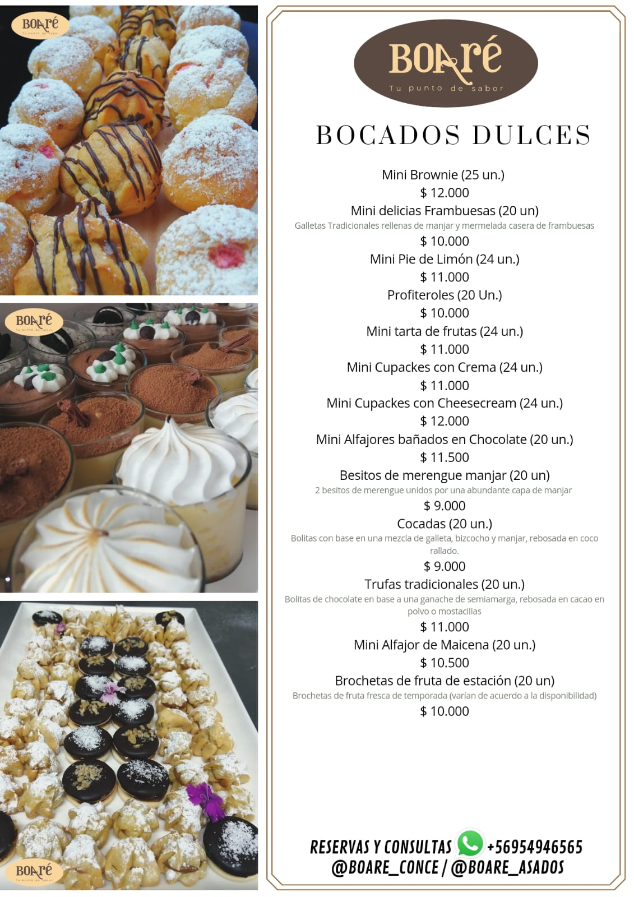
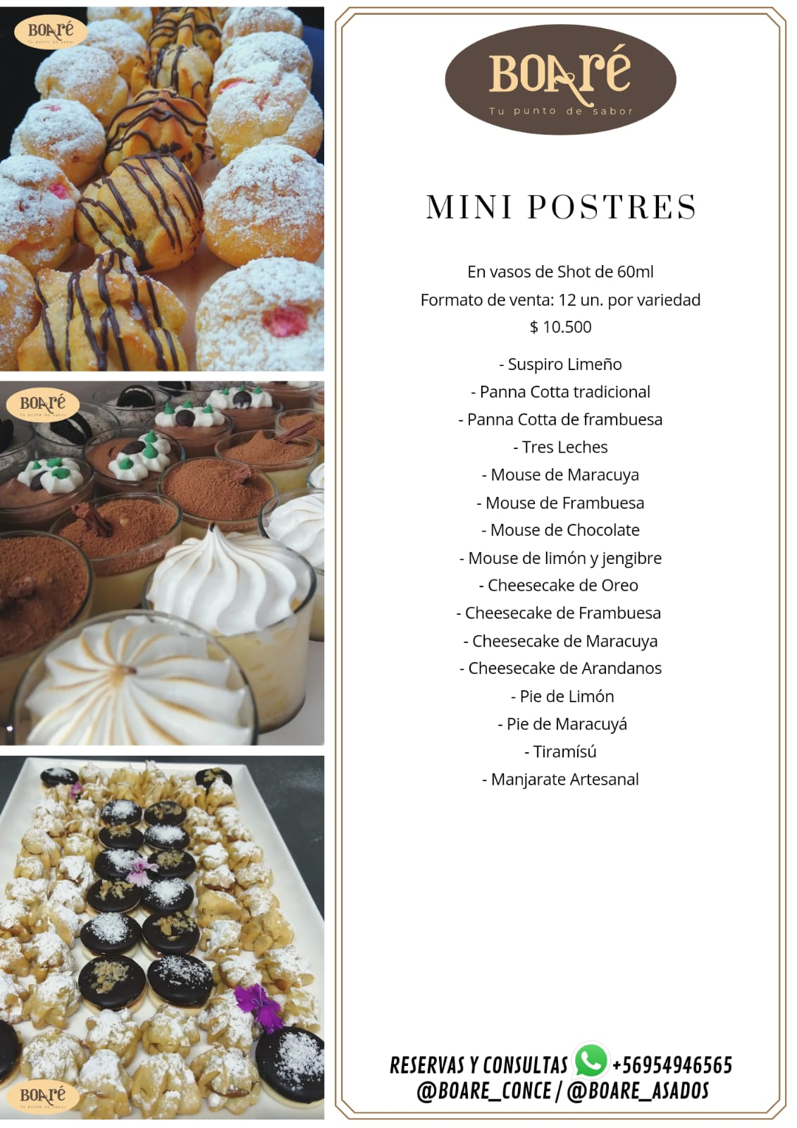
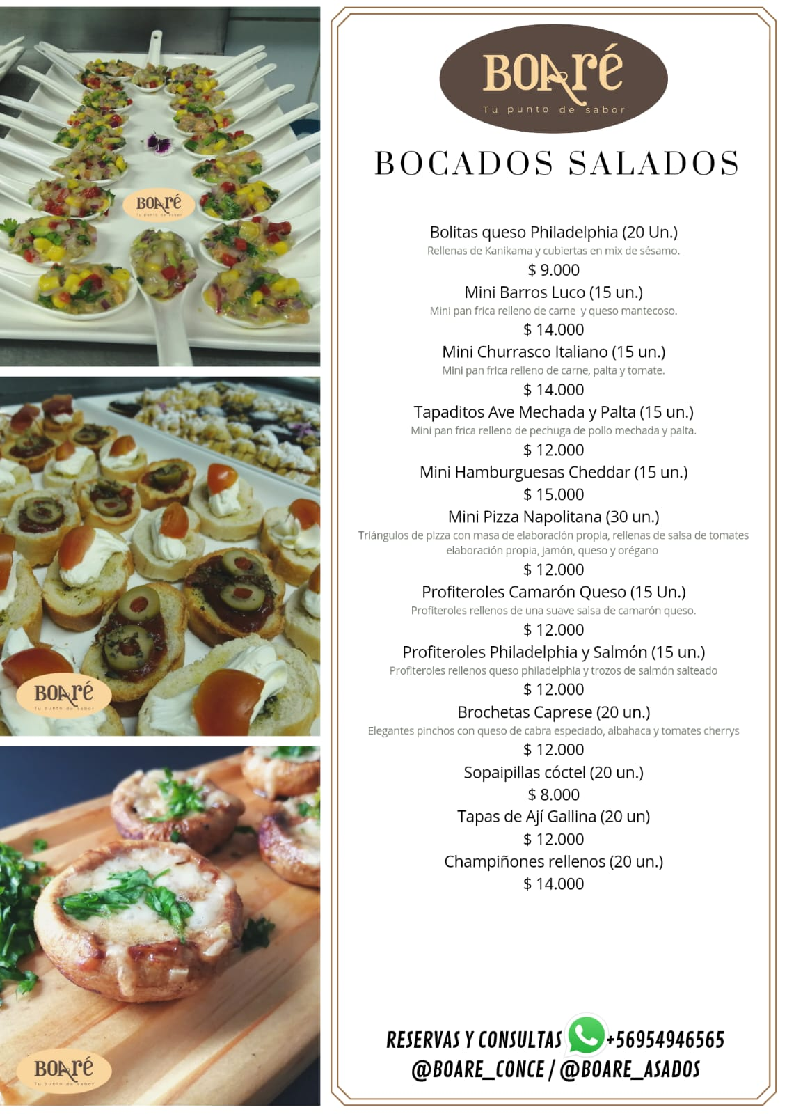
Producto | Valor
Bolitas Queso Philadelphia (20 Un.) | $ 11,000
Mini Barros Luco (15 Un.) | $ 15,000
Tapaditos Ave Mechada y Palta (15 Un.) | $ 13,000
Mini Hamburguesas Cheddar (15 Un.) | $ 16,000
Mini Pizza Napolitana (30 Un. ) | $ 15,000
Profiteroles Camarón Queso (15 Un.) | $ 12,000
Profiteroles Philadelphia y Salmón (15 Un.) | $ 12,000
Brochetas Caprese (20 Un.) | $ 12,800
Sopaipillas Cóctel (20 Un.) | $ 8,000
Tapas de Ají Gallina (20 Un.) | $ 12,800
Champiñones Rellenos (20 Un.) | $ 15,000
Mini Churrasco Italiano (15 Un.) | $ 15,000
Brocheta Cherry, Queso, Albahaca (20 Un.) | $ 11,000
Brocheta Queso, Aceituna, Salame (20 Un.) | $ 11,000
Brocheta Vacuno- Tocino - Cebolla Horneadas (20 Un.) | $ 12,800
Camarón Apanado (20 Un.) | $ 16,500
Ceviche de Salmón (Kilo) | $ 18,500
Canapés Surtidos Tradicionales (20 Un.) | $ 9,800
Canapés Surtidos Gourmet (20 Un.) | $ 11,000
Crostinis Surtidos Tradicionales (20 Un.) | $ 11,000
Crostinis Surtidos Premium (20 Un.) | $ 14,000
Empanada Cóctel Camarón Queso (20 Un.) | $ 10,400
Empanada Cóctel Jaiba Queso (20 Un.) | $ 10,400
Empanada Cóctel Pino Tadicional (20 Un.) | $ 9,600
Empanada Cóctel Pollo Champiñon (20 Un.) | $ 9,600
Empanada Cóctel Queso (20 Un.) | $ 9,200
Mini Brownie (20 Un.) | $ 12,000
Mini Delicias Frambuesas (20 Un.) | $ 10,000
Mini Pie de Limón (24 Un.) | $ 11,500
Profiteroles (20 Un.) | $ 10,500
Mini Tarta de Frutas (24 Un.) | $ 11,500
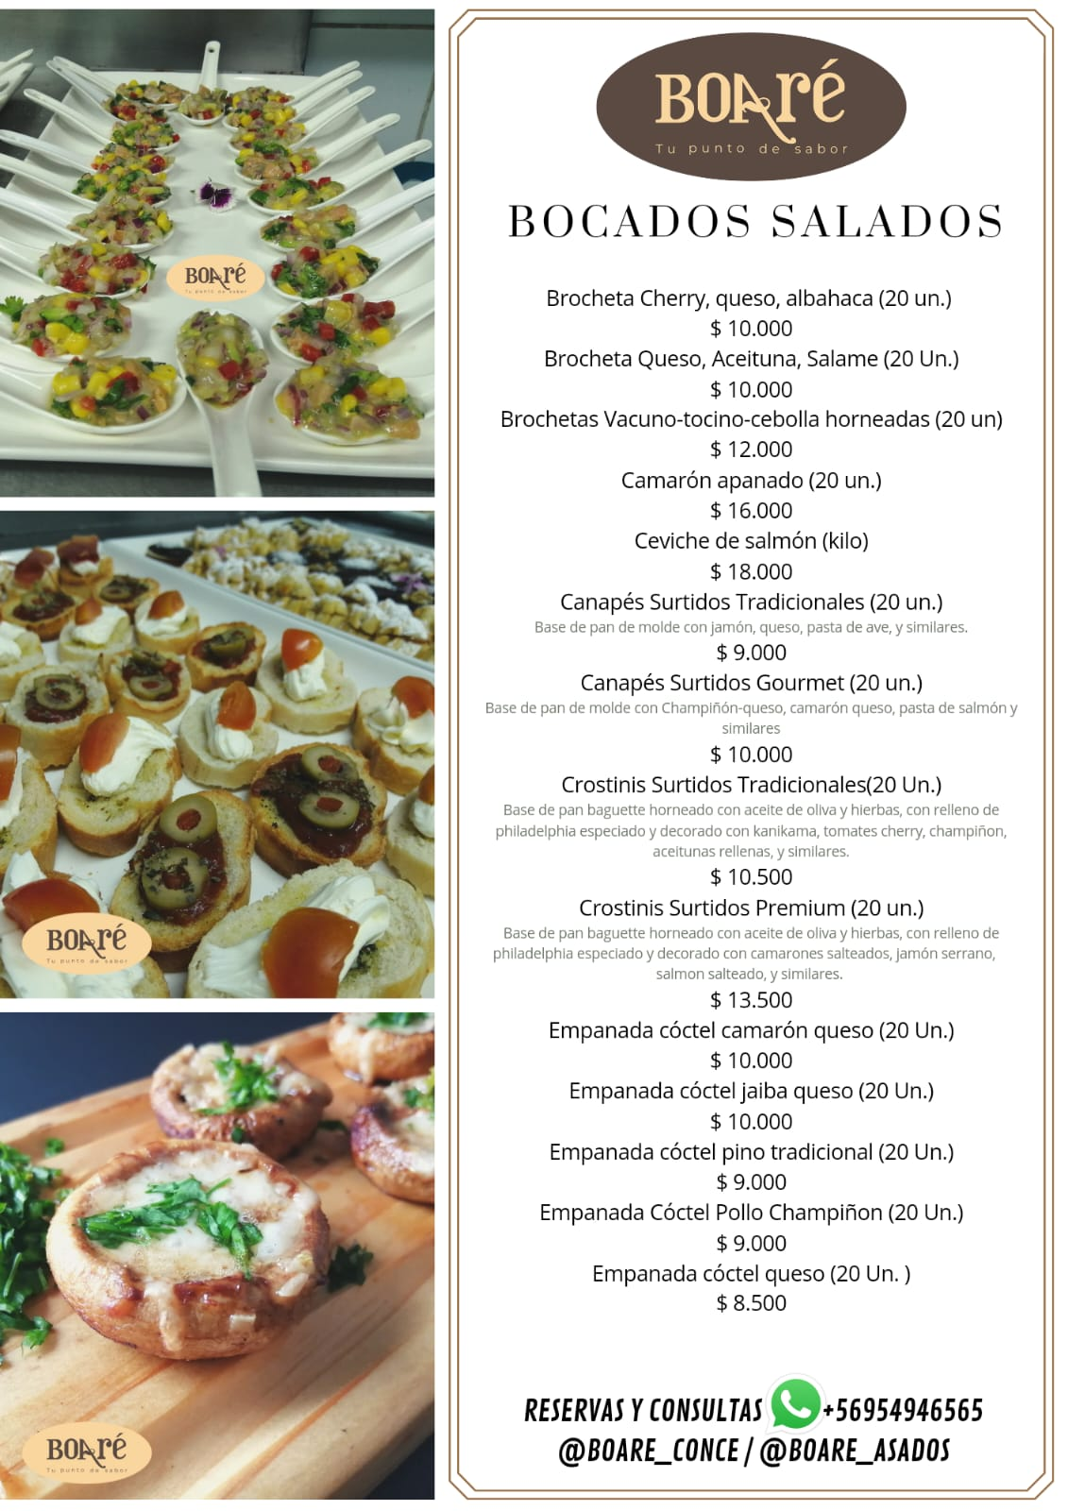
Mini Cupcakes con Crema (24 Un.) | $ 12,000
Mini Cupcakes con Cheesecream (24 Un.) | $ 13,000
Mini Alfajores Marplatenses (20 Un.) | $ 12,400
Besitos de Merengue Manjar (20 Un.) | $ 9,600
Cocadas (20 Un.) | $ 9,000
Trufas Tradicionales (20 Un.) | $ 12,000
Mini Alfajor de Maizena (20 Un.) | $ 11,200
Brochetas de Fruta de Estación (20 Un.) | $ 10,000
Shot Suspiro Limeño (12 Un.) | $ 11,000
Shot Panna Cotta Tradicional (12 Un.) | $ 11,000
Shot Panna Cotta de Frambuesa (12 Un.) | $ 11,000
Shot Tres Leches (12 Un.) | $ 11,000
Shot Mouse de Maracuyá (12 Un.) | $ 11,000
Shot Mouse de Frambuesa (12 Un.) | $ 11,000
Shot Mouse de Chocolate (12 Un.) | $ 11,000
Shot Mouse de Limón y Jengibre (12 Un.) | $ 11,000
Shot Cheesecake Frambuesa (12 Un.) | $ 11,000
Shot Cheesecake Maracuyá (12 Un.) | $ 11,000
Shot Cheesecake Arándanos (12 Un.) | $ 11,000
Shot Cheesecake Oreo (12 Un.) | $ 11,000
Shot Pie de Limón (12 Un.) | $ 11,000
Shot Pie de Maracuyá (12 Un.) | $ 11,000
Shot Tiramisú (12 Un.) | $ 11,000
Shot Manjarate Artesanal (12 Un.) | $ 11,000
Mini Lomito Italiano (15 Un.) | $ 11,000
Albondigas de res en salsa de queso (20 Un.) | $ 11,000
Carpaccio de vacuno (300 grs.) | $ 11,000

